Data Flow Diagram
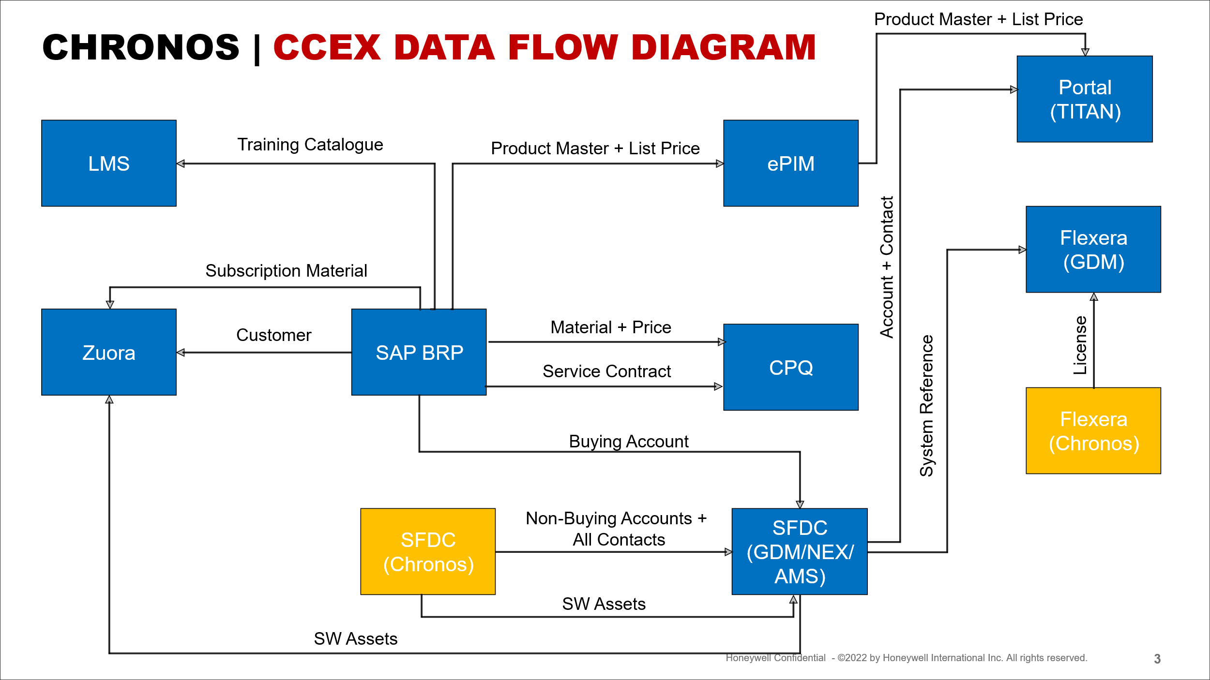

ERP UAT Tracker
Object Type | Data Object | Load Type | Total # in Scope | Loaded in SAP | Score (%) | SC Defect Count | SC Failing Rules | Scorecard Completion | Load Approval | Load | Validation | JIRA Data Defects
Master | Customers - External (w/Credit Limits) and Internal | Automated | 41,829 | 41,819 | 100.0% | 20 | 2 | Complete | Complete | Complete | 31-Mar-25 | 55
Master | Customers - POSO | Manual |  |  |  |  |  |  | Complete | Complete | 27-Mar-25
Master | HR Records | Automated | 411 | 270 | 65.7% | 148 | 3 | Complete | Complete | Complete | 12-Mar-25
Master | Material Master | Automated | 70,745 | 70,245 | 99.3% | 502 | 10 | Complete | Complete | Complete | 04-Apr-25 | 46
Master | Service Materials | Automated | 482 | 449 | 93.2% | 33 | 7 | Complete | Complete | Complete | 04-Apr-25 | 2
Master | Vendor - POSO | Manual |  |  |  |  |  |  | Complete | Complete | 27-Mar-25
Master | Vendors - External and Internal | Automated | 1,947 | 1,483 | 76.2% | 1,220 | 16 | Complete | Complete | Complete | 07-Apr-25 | 121
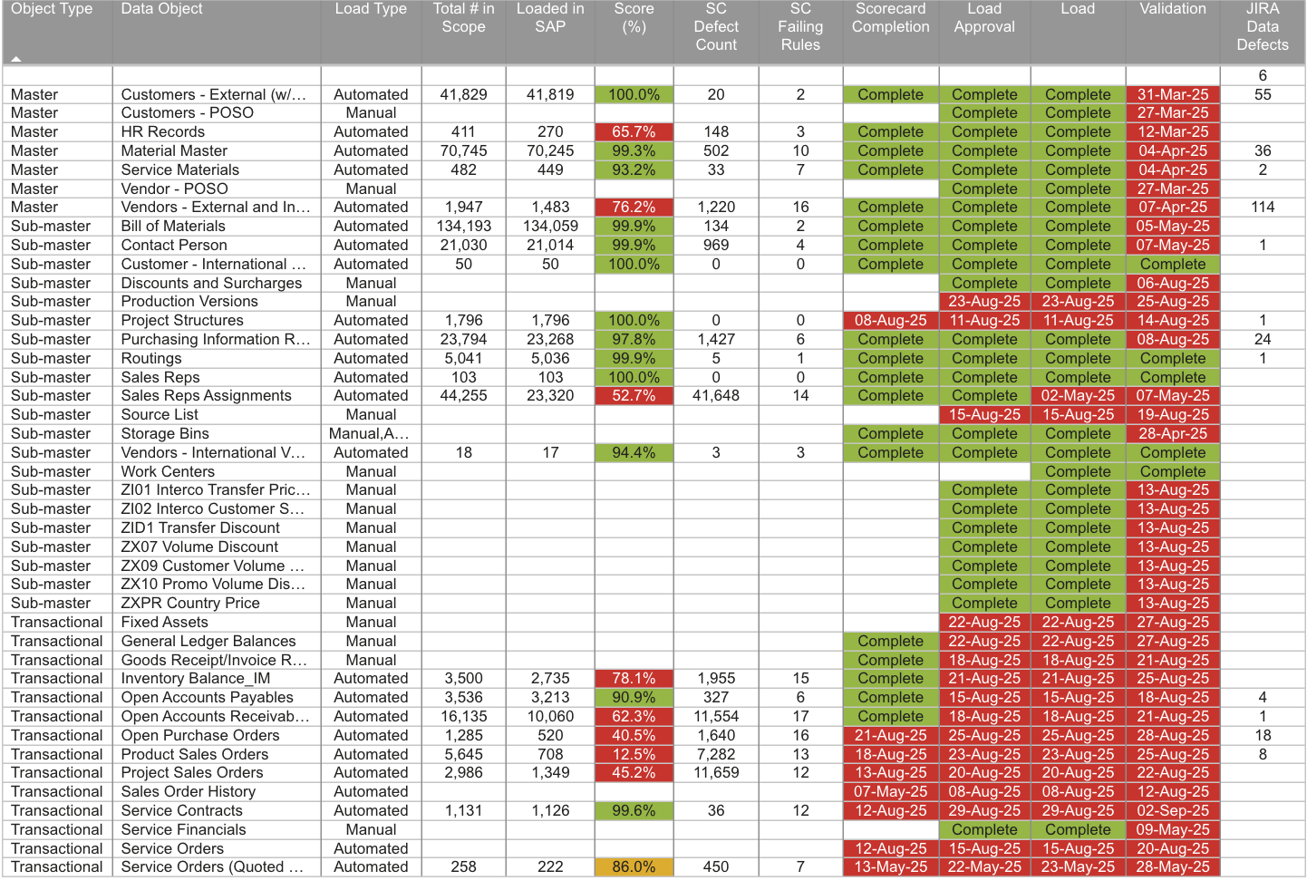
Sub-master | Bill of Materials | Automated | 134,193 | 134,059 | 99.9% | 134 | 2 | Complete | Complete | Complete | 05-May-25
Sub-master | Contact Person | Automated | 21,030 | 21,014 | 99.9% | 969 | 4 | Complete | Complete | Complete | 07-May-25 | 1
Sub-master | Customer - International Versions | Automated | 50 | 50 | 100.0% | 0 | 0 | Complete | Complete | Complete | Complete
Sub-master | Discounts and Surcharges | Manual |  |  |  |  |  |  | Complete | Complete | 06-Aug-25
Sub-master | Production Versions | Manual |  |  |  |  |  |  | 23-Aug-25 | 23-Aug-25 | 25-Aug-25
Sub-master | Project Structures | Automated | 1,796 | 1,796 | 100.0% | 0 | 0 | 08-Aug-25 | 11-Aug-25 | 11-Aug-25 | 14-Aug-25 | 1
Sub-master | Purchasing Information Records | Automated | 23,794 | 23,268 | 97.8% | 1,427 | 6 | Complete | Complete | Complete | 08-Aug-25 | 24
Sub-master | Routings | Automated | 5,041 | 5,036 | 99.9% | 5 | 1 | Complete | Complete | Complete | Complete | 1
Sub-master | Sales Reps | Automated | 103 | 103 | 100.0% | 0 | 0 | Complete | Complete | Complete | Complete
Sub-master | Sales Reps Assignments | Automated | 44,255 | 23,320 | 52.7% | 41,648 | 14 | Complete | Complete | 02-May-25 | 07-May-25
Sub-master | Source List | Manual |  |  |  |  |  |  | 15-Aug-25 | 15-Aug-25 | 19-Aug-25
Sub-master | Storage Bins | Manual,Automated |  |  |  |  |  | Complete | Complete | Complete | 28-Apr-25
Sub-master | Vendors - International Versions | Automated | 18 | 17 | 94.4% | 3 | 3 | Complete | Complete | Complete | Complete
Sub-master | Work Centers | Manual |  |  |  |  |  |  |  | Complete | Complete
Sub-master | ZI01 Interco Transfer Pricing | Manual |  |  |  |  |  |  | Complete | Complete | 13-Aug-25
Sub-master | ZI02 Interco Customer Specific Pricing | Manual |  |  |  |  |  |  | Complete | Complete | 13-Aug-25
Sub-master | ZID1 Transfer Discount | Manual |  |  |  |  |  |  | Complete | Complete | 13-Aug-25
Sub-master | ZX07 Volume Discount | Manual |  |  |  |  |  |  | Complete | Complete | 13-Aug-25
Sub-master | ZX09 Customer Volume Discount | Manual |  |  |  |  |  |  | Complete | Complete | 13-Aug-25
Sub-master | ZX10 Promo Volume Disc % | Manual |  |  |  |  |  |  | Complete | Complete | 13-Aug-25
Sub-master | ZXPR Country Price | Manual |  |  |  |  |  |  | Complete | Complete | 13-Aug-25
Transactional | Fixed Assets | Manual |  |  |  |  |  |  | 22-Aug-25 | 22-Aug-25 | 27-Aug-25
Transactional | General Ledger Balances | Manual |  |  |  |  |  | Complete | 22-Aug-25 | 22-Aug-25 | 27-Aug-25
Transactional | Goods Receipt/Invoice Receipt (GR/IR) | Manual |  |  |  |  |  | Complete | 18-Aug-25 | 18-Aug-25 | 21-Aug-25
Transactional | Inventory Balance_IM | Automated | 3,475 | 3,109 | 89.5% | 481 | 12 | Complete | 21-Aug-25 | 21-Aug-25 | 25-Aug-25
Transactional | Open Accounts Payables | Automated | 3,536 | 3,213 | 90.9% | 327 | 6 | Complete | 15-Aug-25 | 15-Aug-25 | 18-Aug-25 | 4
Transactional | Open Accounts Receivables | Automated | 16,135 | 10,060 | 62.3% | 11,554 | 17 | Complete | 18-Aug-25 | 18-Aug-25 | 21-Aug-25 | 1
Transactional | Open Purchase Orders | Automated | 1,124 | 378 | 33.6% | 2,415 | 16 | 21-Aug-25 | 25-Aug-25 | 25-Aug-25 | 28-Aug-25 | 18
Transactional | Product Sales Orders | Automated | 5,691 | 4,533 | 79.7% | 3,179 | 12 | 18-Aug-25 | 23-Aug-25 | 23-Aug-25 | 25-Aug-25 | 8
Transactional | Project Sales Orders | Automated | 2,986 | 1,349 | 45.2% | 11,659 | 12 | 13-Aug-25 | 20-Aug-25 | 20-Aug-25 | 22-Aug-25
Transactional | Sales Order History | Automated |  |  |  |  |  | 07-May-25 | 08-Aug-25 | 08-Aug-25 | 12-Aug-25
Transactional | Service Contracts | Automated | 1,131 | 1,126 | 99.6% | 36 | 12 | 12-Aug-25 | 29-Aug-25 | 29-Aug-25 | 02-Sep-25
Transactional | Service Financials | Manual |  |  |  |  |  |  | Complete | Complete | 09-May-25
Transactional | Service Orders (Quoted Reactive) | Automated | 258 | 222 | 86.0% | 450 | 7 | 13-May-25 | 22-May-25 | 23-May-25 | 28-May-25
Transactional | Service Orders | Automated |  |  |  |  |  | 12-Aug-25 | 15-Aug-25 | 15-Aug-25 | 20-Aug-25

Oct 9 data

Onity Sales Org
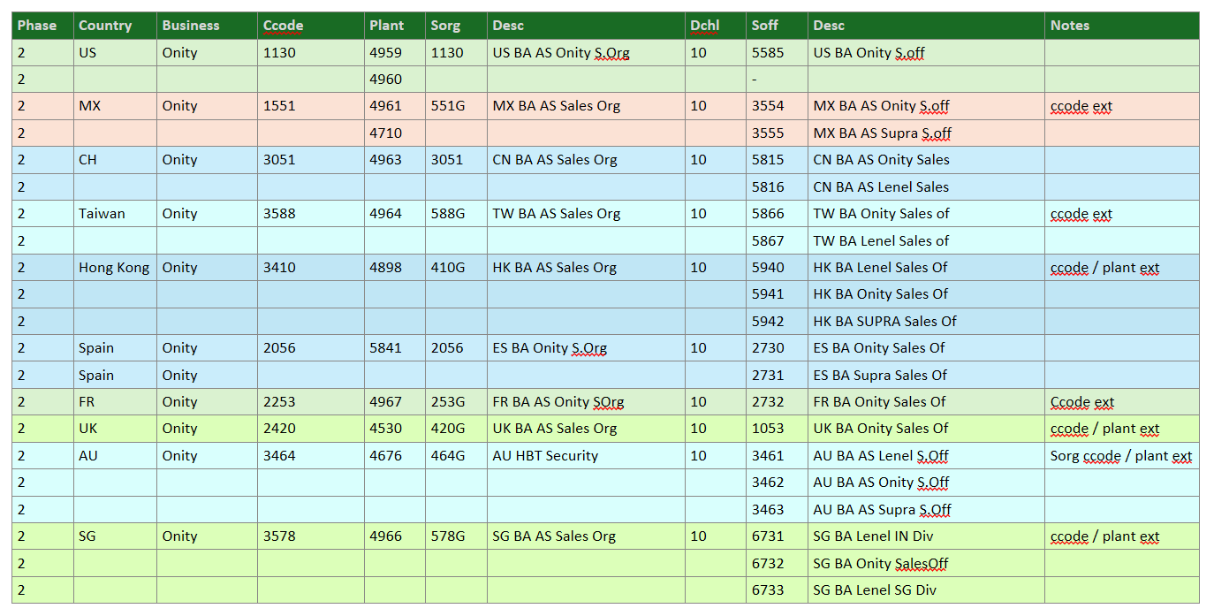

1130 | US | 19284
551G | MX | 0
3051 | CH | 61 | APAC
588G | Taiwan | 0 | APAC
410G | HK | 0
2056
253G

